Практическая работа 2
Практическая работа 2:
«Создание простых формул в таблице Excel»

1 отн
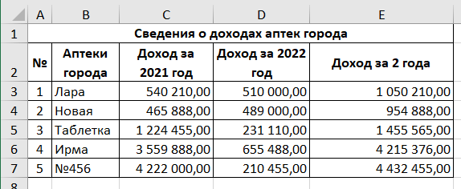
Расчитайте значения диапазона E3:E7
Для расчёта значения в ячейке E3 используйте формулу =C3+D3, ячейки E4:E7 заполните используя маркер автозаполнения
Сведения о доходах аптек города
№ | Аптеки города | Доход за 2021 год | Доход за 2022 год | Доход за 2 года
1 | Лара | 540,210.00 | 510,000.00
2 | Новая | 465,888.00 | 489,000.00
3 | Таблетка | 1,224,455.00 | 231,110.00
4 | Ирма | 3,559,888.00 | 655,488.00
5 | №456 | 4,222,000.00 | 210,455.00

Ответы ПОД

2 отн
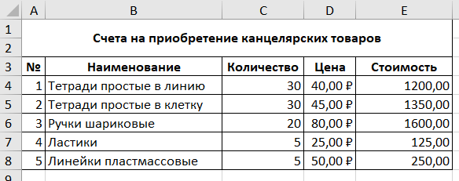
Расчитайте значения диапазона E4:E8
Для расчёта значения в ячейке E4 используйте формулу =C4*D4 (Стоимость = Колличество * Цена), ячейки E5:E8 заполните используя маркер автозаполнения
Счета на приобретение канцелярских товаров

№ | Наименование | Количество | Цена | Стоимость
1 | Тетради простые в линию | 30 | 40.00 ₽
2 | Тетради простые в клетку | 30 | 45.00 ₽
3 | Ручки шариковые | 20 | 80.00 ₽
4 | Ластики | 5 | 25.00 ₽
5 | Линейки пластмассовые | 5 | 50.00 ₽

Ответы ПОД

3 отн
Расчет месячной заработной платы

Фамилия И.О. | Должность | Базовая (руб.) | Премия | Начиcлено | Ставка налога | Подоходный налог | К выдаче
Иванов И.И. | директор | 25000 | 2000 |  | 13%
Петров П.П. | бухгалтер | 23000 | 2000 |  | 13%
Сидоров С.С. | юрист | 21000 | 2000 |  | 13%
Власюк Г.М. | программист | 21000 | 1500 |  | 13%
Иванова Г.П. | секретарь | 19000 | 1500 |  | 13%
Тльтна А.Т. | менеджер | 18000 | 1200 |  | 13%
Заполните таблицу:
1) Для расчёта значения в ячейке E4 используйте формулу =C4+D4 (Начислено = Базовая + Премия), ячейки E5:E9 заполните используя маркер автозаполнения
2) Для расчёта значения в ячейке G4 используйте формулу =E4*F4 (Подоходный налог = Начислено * Ставка налога), ячейки G5:G9 заполните используя маркер автозаполнения
3) Для расчёта значения в ячейке H4 используйте формулу =E4-G4 (К выдаче = Начислено - Подоходный налог), ячейки H5:H9 заполните используя маркер автозаполнения

Ответы ПОД

4 отн + абс
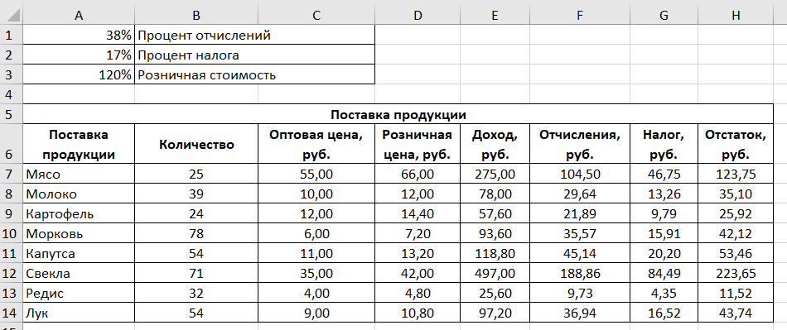
38% | Процент отчислений
17% | Процент налога
120% | Розничная стоимость

Поставка продукции
Поставка продукции | Количество | Оптовая цена, руб. | Розничная цена, руб. | Доход, руб. | Отчисления, руб. | Налог, руб. | Отстаток, руб.
Мясо | 25 | 55.00
Молоко | 39 | 10.00
Картофель | 24 | 12.00
Морковь | 78 | 6.00
Капутса | 54 | 11.00
Свекла | 71 | 35.00
Редис | 32 | 4.00
Лук | 54 | 9.00
Для расчёта используйте следующие формулы:
Розничная цена=Оптовая*Розничная стоимость(абс)
Доход=Количество*Розничная цена-Количество*Оптовая цена
Отчисления=Доход*Процент отчислений(абс)
Налог=Доход*Процент налога(абс)
Остаток=Доход-Отчисления-Налог

Ответы ПОД

5 отн + абс
Необлагаемый налогом доход |  |  |  |  | 400.00
Процент подоходного налога |  |  |  |  | 13%
Процент отчисления |  |  |  |  | 3%
Таблица расчета заработной платы
№ п/п | Ф.И.О. | Оклад | Подоходный налог | Отчисления | Всего удержано | К выдаче
1 | Антонов О.И. | 10000 | 1248 | 300 | 1548 | 8452
2 | Гусев Г.Д. | 11000 | 1378 | 330 | 1708 | 9292
3 | Денисов О.Д. | 12000 | 1508 | 360 | 1868 | 10132
4 | Иванова М.П. | 13000 | 1638 | 390 | 2028 | 10972
5 | Петров А.А. | 14000 | 1768 | 420 | 2188 | 11812
6 | Петров В.С. | 15000 | 1898 | 450 | 2348 | 12652
7 | Сидоров П.Л. | 16000 | 2028 | 480 | 2508 | 13492
8 | Сизова И.П. | 17000 | 2158 | 510 | 2668 | 14332

Для расчёта используйте следующие формулы:
Подоходный налог = (Оклад - Необлагаемый налогом доход(абс))*Процент подоходного налога(абс)
Отчисления = Оклад * Процент отчислений(абс)
Всего удержано = Подоходный налог + Отчисления
К выдаче = Оклад - Всего удержано

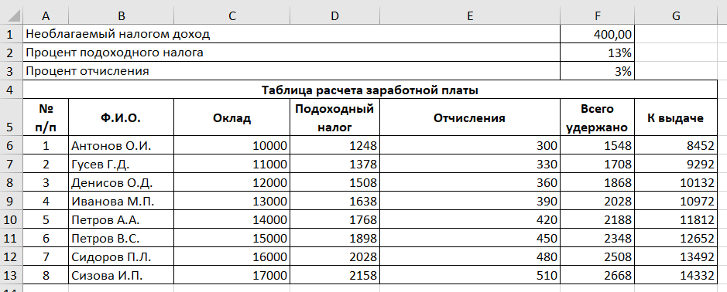
Ответы ПОД

1 отн"
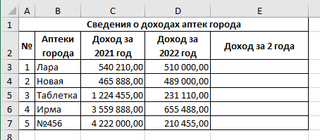
Расчитайте значения диапазона E3:E7
Для расчёта значения в ячейке E3 используйте формулу =C3+D3, ячейки E4:E7 заполните используя маркер автозаполнения

2 отн"
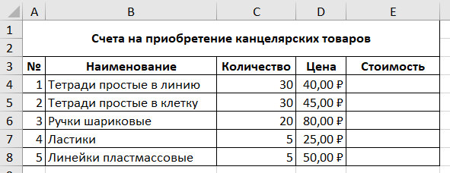
Расчитайте значения диапазона E4:E8
Для расчёта значения в ячейке E4 используйте формулу =C4*D4 (Стоимость = Колличество * Цена), ячейки E5:E8 заполните используя маркер автозаполнения

3 отн"
Заполните таблицу:
1) Для расчёта значения в ячейке E4 используйте формулу =C4+D4 (Начислено = Базовая + Премия), ячейки E5:E9 заполните используя маркер автозаполнения
2) Для расчёта значения в ячейке G4 используйте формулу =E4*F4 (Подоходный налог = Начислено * Ставка налога), ячейки G5:G9 заполните используя маркер автозаполнения
3) Для расчёта значения в ячейке H4 используйте формулу =E4-G4 (К выдаче = Начислено - Подоходный налог), ячейки H5:H9 заполните используя маркер автозаполнения

4 отн + абс"
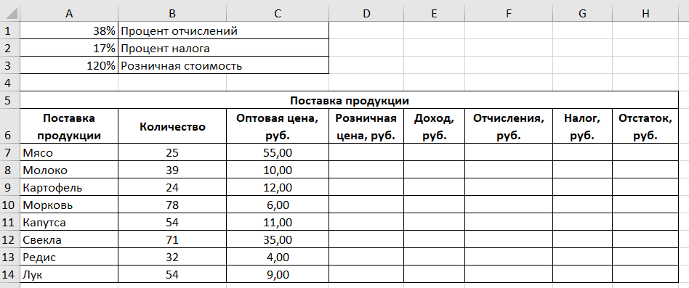
Для расчёта используйте следующие формулы:
Розничная цена=Оптовая*Розничная стоимость(абс)
Доход=Количество*Розничная цена-Количество*Оптовая цена
Отчисления=Доход*Процент отчислений(абс)
Налог=Доход*Процент налога(абс)
Остаток=Доход-Отчисления-Налог

5 отн + абс"
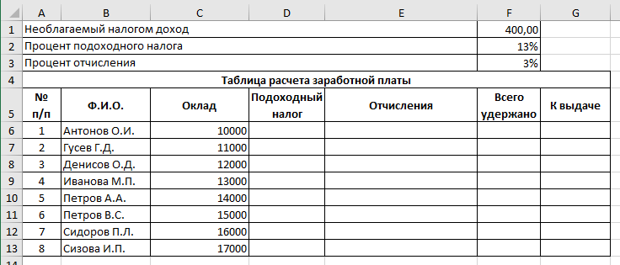
Для расчёта используйте следующие формулы:
Подоходный налог = (Оклад - Необлагаемый налогом доход(абс))*Процент подоходного налога(абс)
Отчисления = Оклад * Процент отчислений(абс)
Всего удержано = Подоходный налог + Отчисления
К выдаче = Оклад - Всего удержано

Контакты
Контакты:
Site: ikt1367.ru
YouTube: https://youtube.com/@ikt1367/playlists
RuTube: https://rutube.ru/channel/34716050/playlists
E-mail: YSAniskin@gmail.com
С Уважением, Ярослав Сергеевич

